사용자 속성 목록
클래스 | 속성명 | 속성목록 | 용도 | 사용예시
Validation | columnType | email | 이메일 타입 체크 | 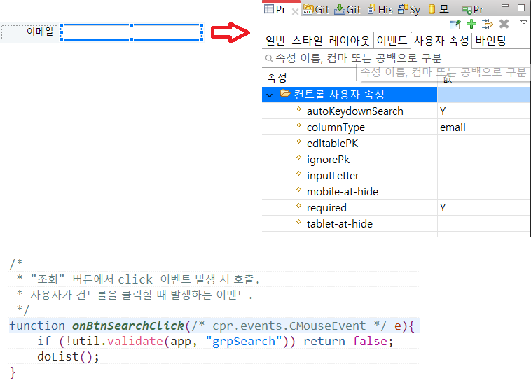
 |  | ssn | 주민등록번호 타입 체크
 |  | bizno | 사업자 번호 타입 체크
 |  | phone | 핸드폰번호 타입 체크
 |  | tel | 유선전화번호 타입 체크
 |  | url | url형식 타입 체크
 | editablePk | Y | 기본키(PK) 컬럼 수정 가능
 |  | N(default) | 기본키(PK) 컬럼 수정 불가능
 | ignorePk | Y | 신규 작업시 PK값 생략 가능
 |  | N(default) | 신규 작업시 PK값 생략 불가능
 | inputLetter | uppercase | 값 변경시 대문자로 자동 변환
 |  | lowercase | 값 변경시 소문자로 자동 변환
 | required | Y | 필수값 설정
 |  | N(default) | 비필수값 설정
 | compare | (비교대상 컨트롤id),(기호) ex)dti1,> | 상대값 비교 ex) 시작일, 종료일입력시 시작일이 종료일보다 클 수 없다
ResponsiveModule | mobile-at-hide | TRUE | 모바일화면에서 숨김 | 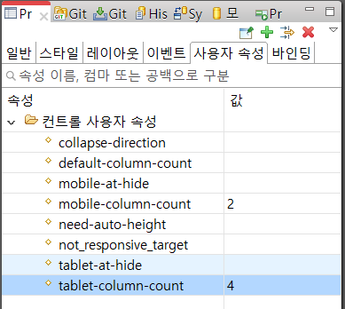
 |  | FALSE(default) | 모바일화면에서 보임
 | tablet-at-hide | TRUE | 태블릿화면에서 숨김
 |  | FALSE(default) | 태블릿화면에서 보김
 | mobile-column-count | number | 모바일에서 한행에 보여질 컬럼 개수
 | tablet-column-count | number | 태블릿에서 한행에 보여질 컬럼 개수
 | callapse-direction | horizontal(default) | 반응형 처리시 프리폼내 컨트롤이 수평으로 설정
 |  | vertical | 반응형 처리시 프리폼내 컨트롤이 수직으로 설정
 | need-auto-height | TRUE | 반응형 처리시 자동높이 설정
 |  | FALSE(default) | 반응형 처리시 자동높이 설정하지 않음
 | not_responsive_target | TRUE | 반응형 처리 대상 제외
 |  | FALSE(default) | 반응형 처리 대상
기타 | autoKeydownSearch | Y | 검색조건에 인풋박스가 있을때 엔터 입력시 자동 검색 설정
 |  | N | 검색조건에 인풋박스가 있을때 엔터 입력시 자동 검색 설정하지 않음

